Yeni Filmler
YENİ FİLMLER
2026-08-28

FİLM | TÜR | YÖNETMEN | OYUNCULAR | KONUSU | GÖRSEL
Coyote Acme'ye Karşı | Macera, Animasyon, Aksiyon | Dave Green | Will Forte, Lana Condor , John Cena | Film, yıllardır Road Runner'ı yakalamaya çalışırken satın aldığı ürünlerin arızalanması sonucu zarar gören Wile E. Coyote'un , üretici firma | 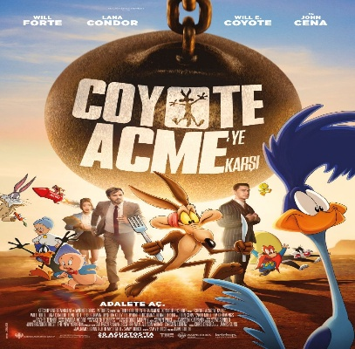
Köpek ve Yıldızlar | Macera, Gerilim, Bilim Kurgu, Aksiyon | Ridley Scott | Jacob Elordi , Josh Brolin, Margaret Qualley | Film, askeri hayatta kalma uzmanı Bangley ile birlikte kıyamet sonrası dünyasının acımasız atmosferinde işlevsel ancak izole bir yaşam alanı kuran genç pilot Hig'in hikâyesini anlatıyor. | 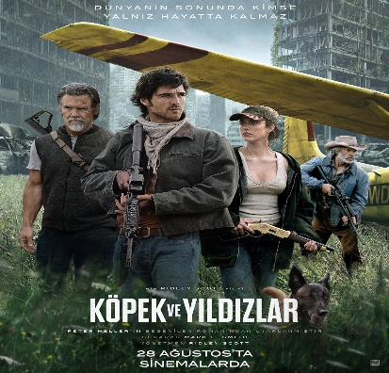
Atatürk: Zaferin Şafağı | Animasyon | Hüseyin Sezay Tütüncüler |  | 1922 Ankara'sında Ali ve Ayşe, Mustafa Kemal Paşa'dan çok özel bir görev alır: Kurtuluş Savaşı'nın en gizli hazırlığı için bir pusulayı kervana ulaştırmak. Görevi başaran iki çocuk, Paşa'nın söz verdiği "koca bir bayramı" heyecanla beklemeye koyulur. | 
Cebran | Korku | Meriç Erseçgen | Elçin Atamgüç, Tuğba Kürükoğlu, Hakan Aydın | Çocuk sahibi olma mucizesini yaşayan Meryem ve İbrahim çifti, yıllar sonra oğulları Aras'ın etrafında gelişen esrarengiz olayların ardından geçmişteki trajik bir kazanın ve yüzyıllar öncesine dayanan ölümcül bir sırrın karanlığıyla yüzleşmek zorunda kalır. | 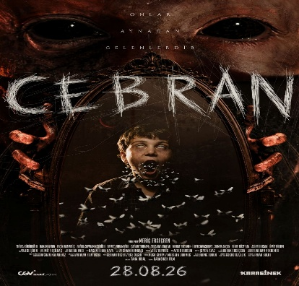
Dışarıdakiler: Bir Zamanlar Almanya'da | Macera, Aile, Dram | Ahmet Küçükkayalı | Mert Kılıç, Nevin Alp, Bengisu Baykal | Zonguldak’tan Almanya’ya giden genç Rıfat için bu yolculuk yalnızca çalışıp para kazanmanın değil, hayatı keşfetmenin hikâyesidir. | 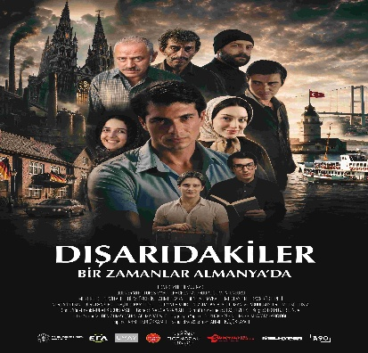
Dolly | Korku | Rod Blackhurst | Fabianne Therese, Russ Tiller, Michalina Scorzelli | Film, doğa yürüyüşü yaparken akıl hastası bir kadının kutsal kabul ettiği topraklara giren bir çiftin hayatının, kadının mükemmel bebeği bulma amacıyla genç kadını kaçırmasıyla kabusa dönmesini anlatıyor. | 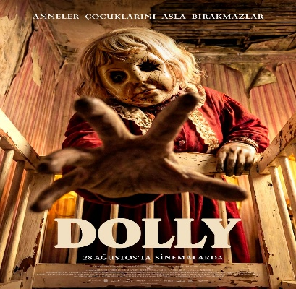
Kuşatma Kayıtları | Dram | Abdallah Al Khatib | Nadeem Rimawi , Saja Kilani , Ahmad Kontar | Kuşatma Kayıtları, savaşın ortasında kalan ve her yönden kuşatılmış bir şehirde yaşayan insanların günlük hayatta kalma çabalarına odaklanmaktadır. Şehirdeki açlık ve yetersiz sağlık hizmetleri gibi fiziksel zorlukların yanı sıra psikolojik bir baskı altında da olan bireyler, yaşamlarını sürdürebilmek için oldukça zor kararlar almak durumunda kalır. | 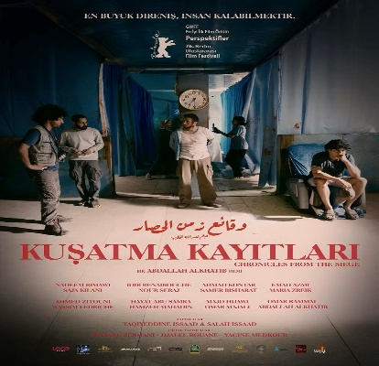
Sadece Bir Gece | Komedi, Dram, Romantik | Will Gluck | Monica Barbaro , Callum Turner | Tek gecelik ilişkilerin tüm yılın sadece bir gününde serbest olduğu kurgusal bir New York’ta geçen film, aşk konusunda şanssız fakat romantizme hâlâ inanan iki yabancı Allie ve Owen’ın bu özel günde tesadüfen tanışmasını anlatıyor. | 
Tad'ın Sihirli Lambası | Animasyon | Enrique Gato |  | Aşırı korumacı bir baba olan Tad ve ekibinin, dışlanmış hisseden Mummy'nin sihirli bir lamba ile geçmişe giderek tarihi değiştirmesini engellemek için atıldıkları zamanda yolculuk serüvenini konu alıyor. | 

